Sheet3
 |  |  |  | 备注 |  | 客户满意度分数
出货总数 | 668 | 705 | 1089 |  |  | 内销 | 100 | 78 | 84 | 78 | 94 | 98 | 89 | 75 | 77 | 94 | 85
客户投诉次数 | 0 | 3 | 8 |  |  | 外销 | 93 | 93 | 92 | 95 | 94 | 96 | 94 | 94 | 90 | 94 | 93 | 90 | 90
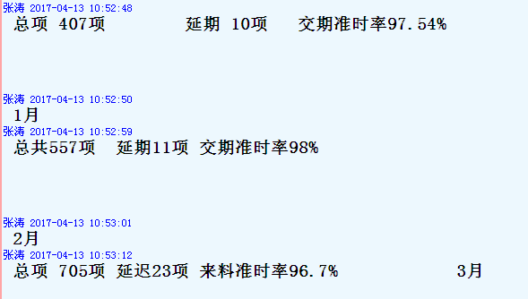
客户投诉率 | 0.00% | 0.43% | 0.73%

软件异常率
月份 | 1月 | 2月 | 3月
软件异常数量 | 5 | 5 | 0 | 不含试产异常
当月出货总批数 | 668 | 705 | 1089
软件异常率 | 0.75% | 0.71% | 0.00%

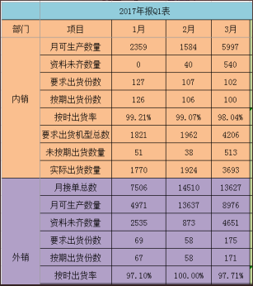
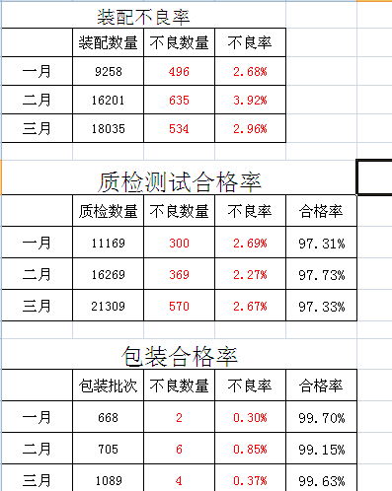

 |  |  |  | 一 | 二 | 三
 |  |  |  | 99.21% | 99.07% | 98.04%
 |  |  |  | 97.10% | 100.00% | 97.71%
 |  |  |  | 98.15% | 99.54% | 97.88%

 | 1月 | 2月 | 3月 | 工艺文件准确率98%以上
总数 | 13 | 30 | 9 | 100%
合格 | 13 | 30 | 9
不合格 | 0 | 0 | 0

 | 1月 | 2月 | 3月 | 维修重检合格品数量/本月维修产品的总数*100%
总数 | 123 | 621 | 514 | 100%
合格 | 123 | 621 | 514
不合格 | 0 | 0 | 0

